Estadísticas
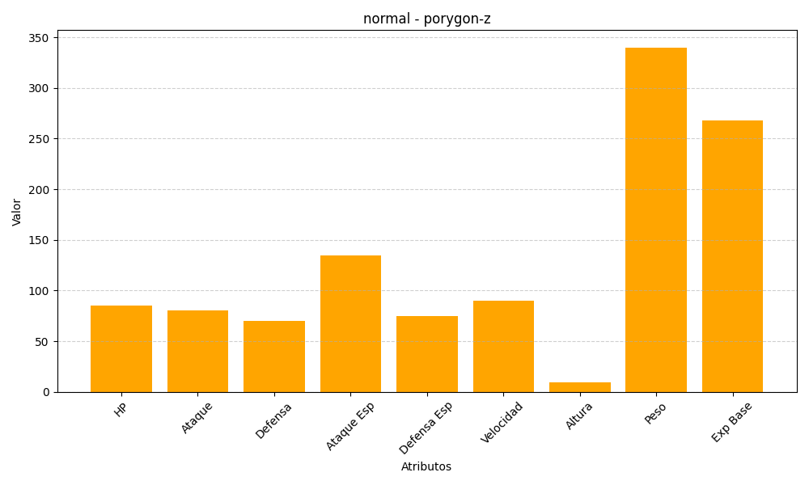
ID | Nombre | Tipo | HP | Ataque | Defensa | Ataque Especial | Defensa Especial | Velocidad | Altura | Peso | Experiencia Base
474 | porygon-z | normal | 85 | 80 | 70 | 135 | 75 | 90 | 9 | 340 | 268

